회원관리(본사)
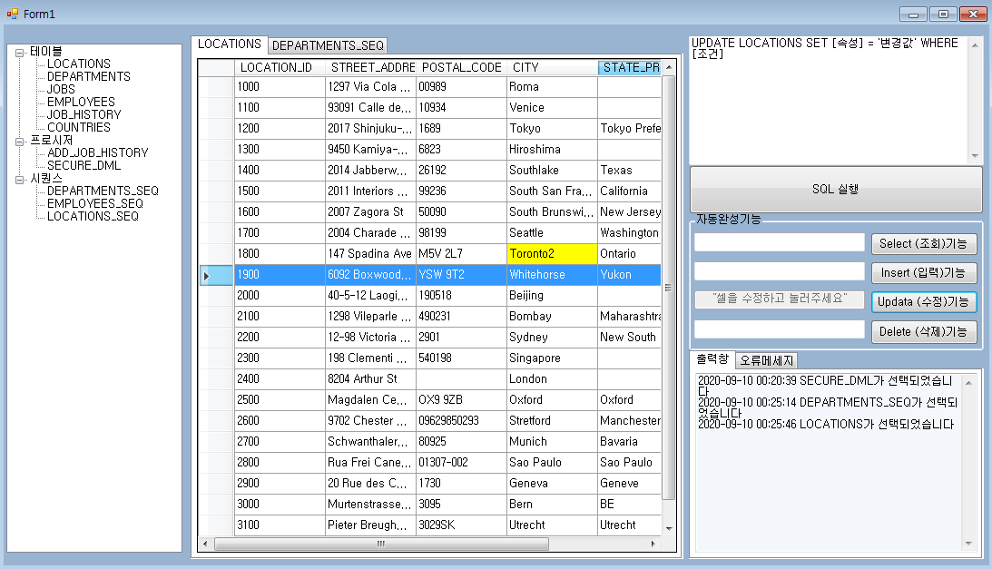
다른 테이블에서 가져온 것
다른 테이블에서 연산되어 들어옴
WHERE, 서브쿼리 조건검색
현재 테이블에서 고유생성
테이블명 | 회원관리
사용처 | 노쇼맨 블랙리스트, 점유율(지역별 지점분포대비 회원수), 마켓팅 타겟설정(회원연령조사), 마켓팅 아이템선정(지역별・연령대별・성별 대비 구매상품)
권한 | 본사, 점주

열머리 column | ROWNUM | ID [PrimaryKey] | 연령 | 성별 | NoShow Count | 구매상품번호 | 구매회수 | 구매지점
필드 field | 1 | jdh | 31 | 남자 | 2
 | 2 | ntw | 30 | 남자 | 3
 | 3 | kys | 27 | 남자 | 2
 | 4 | kdj | 22 | 남자 | 0
 | 5 | nmh | 17 | 남자 | 4
 | 6 | lmp | 12 | 남자 | 9
 | 7 | pgh | 7 | 여자 | 3

